상품제안서
아이원 OTG C타입 USB 2.0 메모리(16GB~128GB) | 상품코드: S40444

 |  |  |  |  |  |  | 02-713-8555 | www.synergygift.co.kr
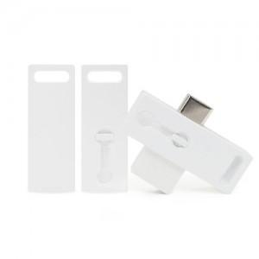

【상세/제작정보】

【인쇄/포장옵션】 | 풀칼라 / 포장지포장

【공급단가】 | 수량 | 100~ | 300~ | 500~ | 1,000~ | 3,000~
*VAT별도 | 16GB | 4,090원 | 3,990원 | 3,820원 | 3,730원 | 3,630원
 | 32GB | 4,770원 | 4,650원 | 4,460원 | 4,350원 | 4,230원
 | 64GB | 5,450원 | 5,320원 | 5,100원 | 4,970원 | 4,840원
 | 128GB | 9,200원 | 8,980원 | 8,610원 | 8,390원 | 8,170원

【상품 URL】 | https://www.synergygift.co.kr:443/src/goods_detail.php?gdno=40444

